1.1
voltar à página inicial |  |  |  | 1 - MENUS DE NAVEGAÇÃO
 | S | N | NA
 | x |  |  | 1.1 O menu de navegação deve estar estruturado como uma lista de opções
 |  |  |  | Para que possa ser bem interpretado por tecnologias de apoio, os menus e submenus devem estar estruturados com elementos nativos, do tipo <ul>, ou com a semântica e o estado dos elementos identificados com técnicas em ARIA.

 | Listagem de evidências

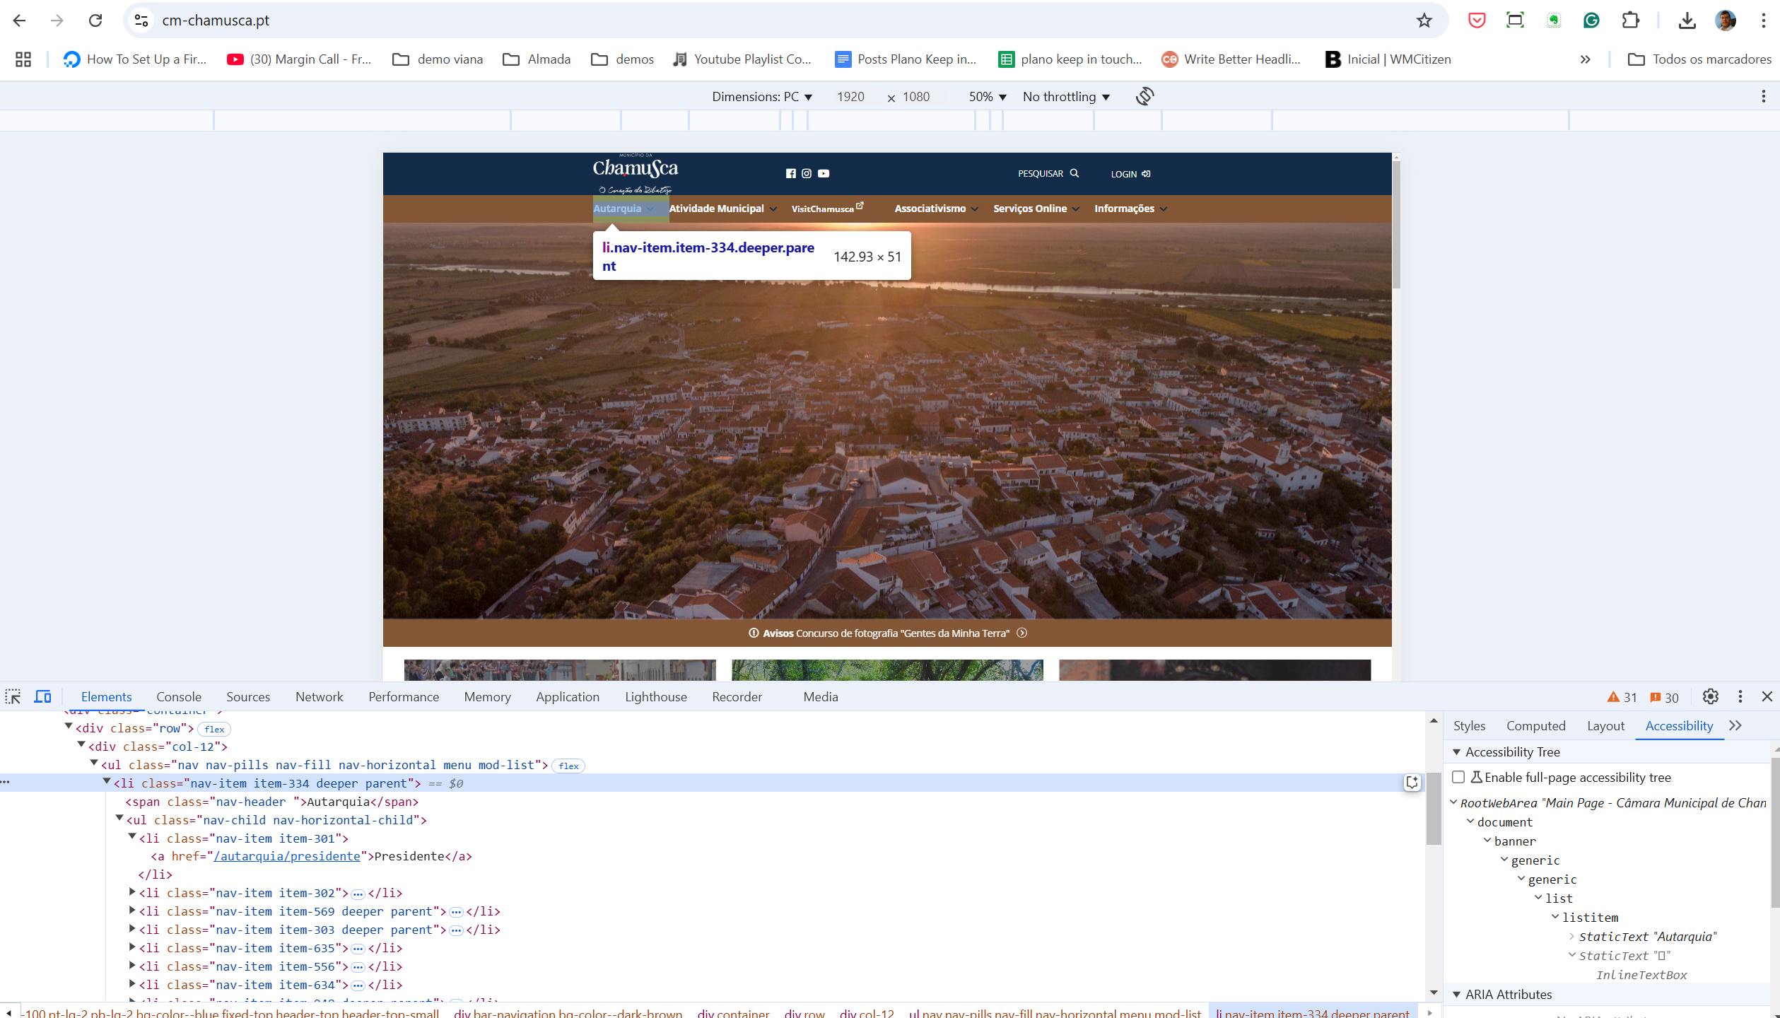

1.2
voltar à página inicial |  |  |  | 1 - MENUS DE NAVEGAÇÃO
 | S | N | NA
 |  | x |  | 1.2 É possível selecionar as opções e as subopções do menu quer com rato quer com teclado
 |  |  |  | Deve ser possível percorrer a estrutura de navegação quer com um dispositivo apontador quer com o teclado.

 | Listagem de evidências

 | usando o tab só navega pelos links externos e não pelo menu

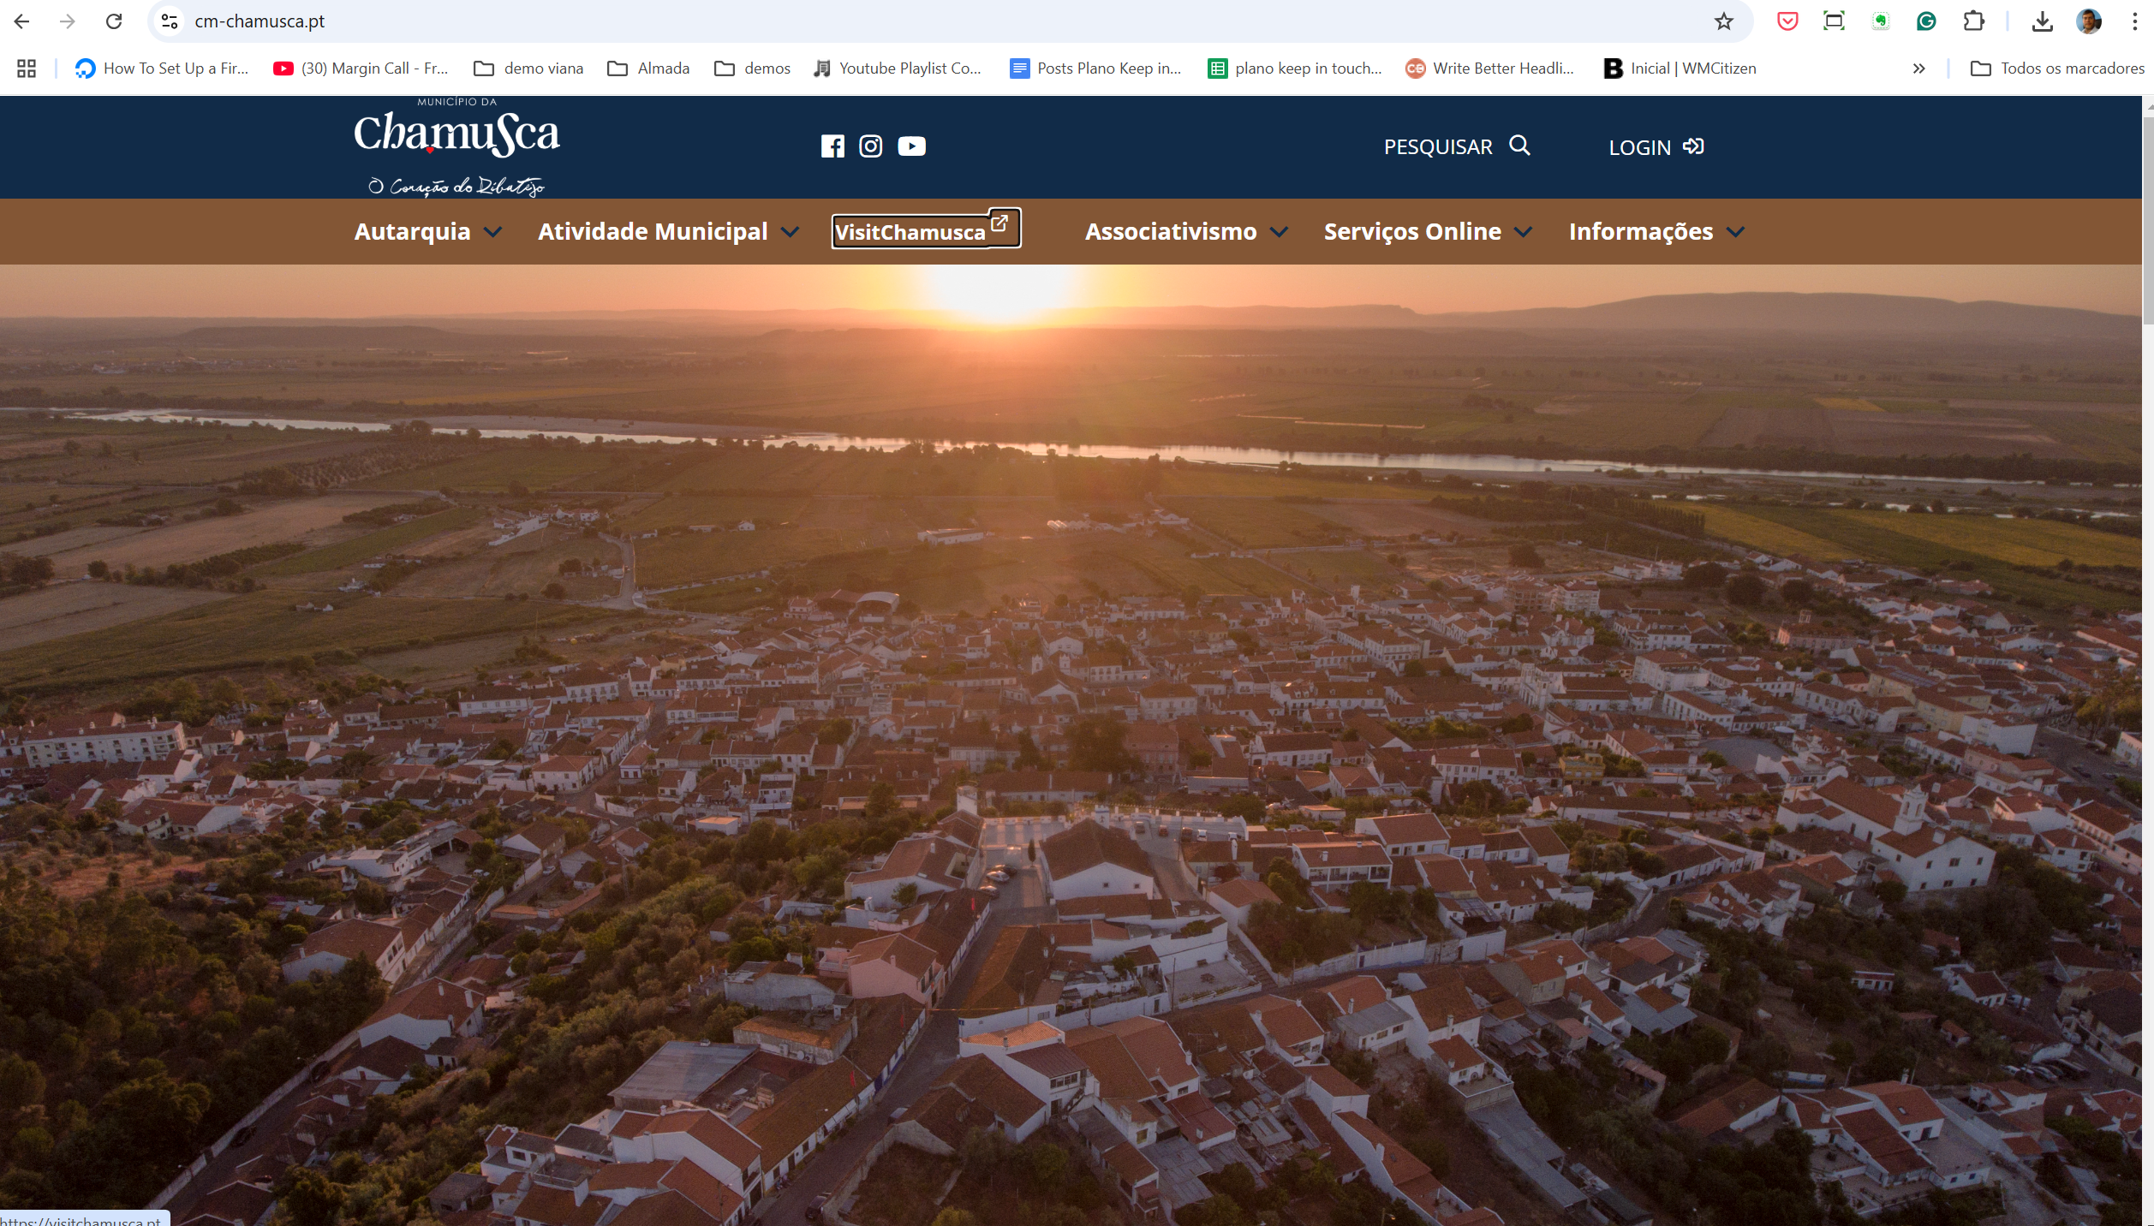

2.1
voltar à página inicial |  |  |  | 2 - TÍTULOS E SUBTÍTULOS
 | S | N | NA
 |  | x |  | 2.1 Existe um título <h1> marcado na página
 |  |  |  | O título principal de cada página, que sumariza o seu conteúdo, deve ser identificado como o primeiro nível dos títulos (h1). Não deverá ser utilizado mais do que um <h1> por página.

 | Listagem de evidências

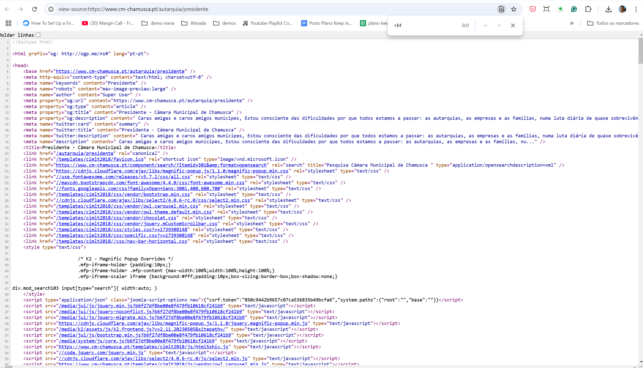

2.2
voltar à página inicial |  |  |  | 2 - TÍTULOS E SUBTÍTULOS
 | S | N | NA
 |  | x |  | 2.2 Existe uma marcação hierarquizada de títulos e subtítulos na página (<h1>...<h6>)
 |  |  |  | Os títulos são empregues de forma hierárquica para melhor estruturar os conteúdos, das informações mais gerais às mais particulares. Deverão ser usados de forma consistente por todo o sítio Web.

 | Listagem de evidências

 | usa h2 sem h1

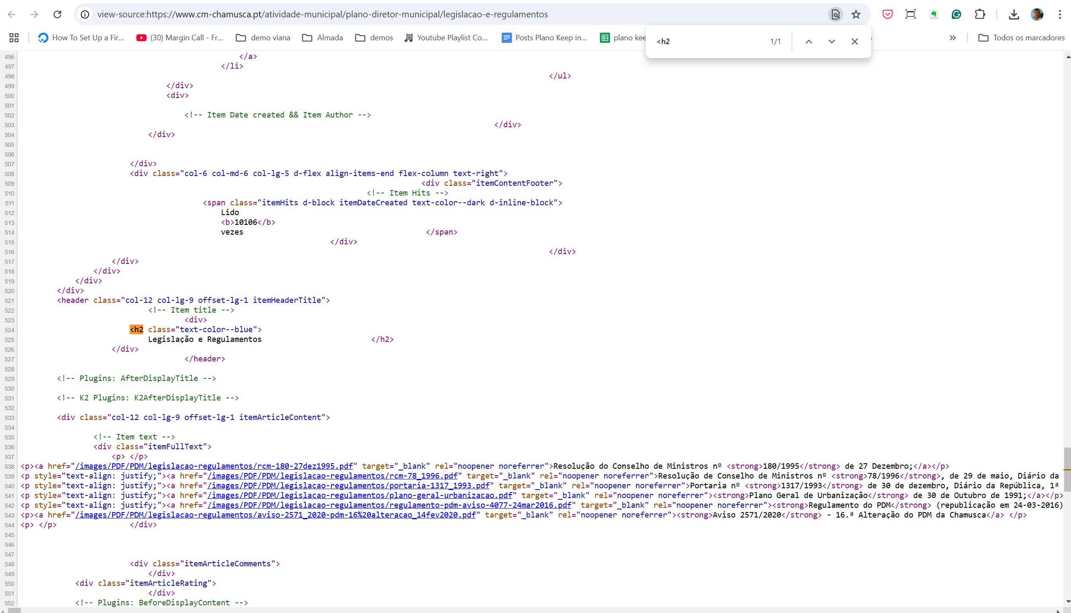

4.1
voltar à página inicial |  |  |  | 4 - ESTRUTURA DA INFORMAÇÃO
 | S | N | NA
 | x |  |  | 4.1 Ao clicar com o rato na etiqueta, o cursor surge no respetivo campo de edição
 |  |  |  | De forma a tornar a seleção de campos pequenos mais fácil, a legenda deverá estar associada ao campo respetivo com o elemento <label>, pois desta forma aumenta-se a sua área clicável. Para os utilizadores de leitores de ecrã (pessoas cegas) a associação da etiqueta ao campo de edição é também fundamental.

 | Listagem de evidências

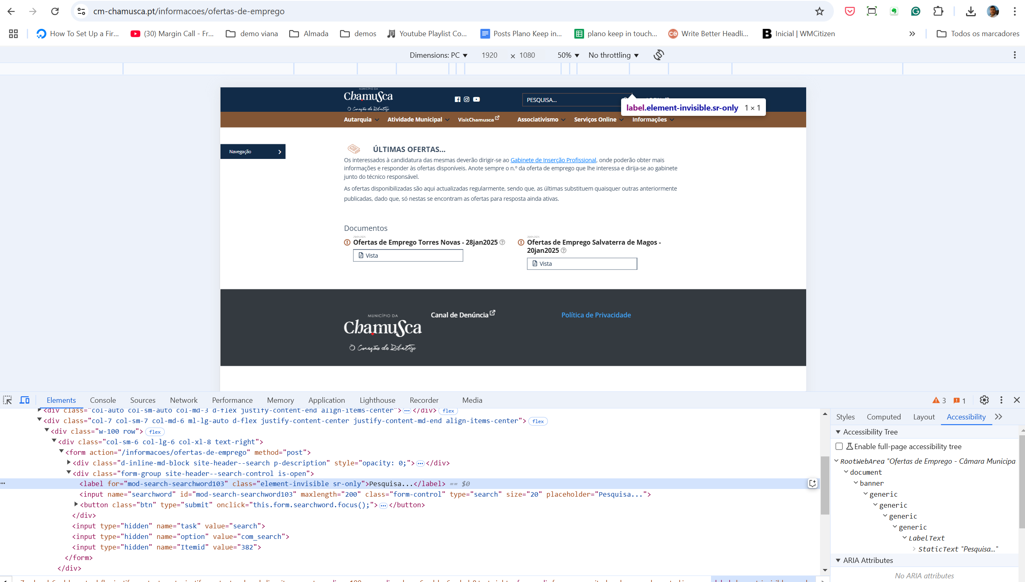

5.1
voltar à página inicial |  |  |  | 5 - GRÁFICOS E IMAGENS-LINK
 | S | N | NA
 |  | x |  | 5.1 A imagem ou gráfico tem um equivalente alternativo em texto curto e correto
 |  |  |  | As imagens não decorativas deverão ter uma descrição breve associada, nomeadamente através do uso do atributo <ALT>. Esta legenda deve descrever fielmente o propósito da imagem no contexto em que se encontra.

 | Listagem de evidências

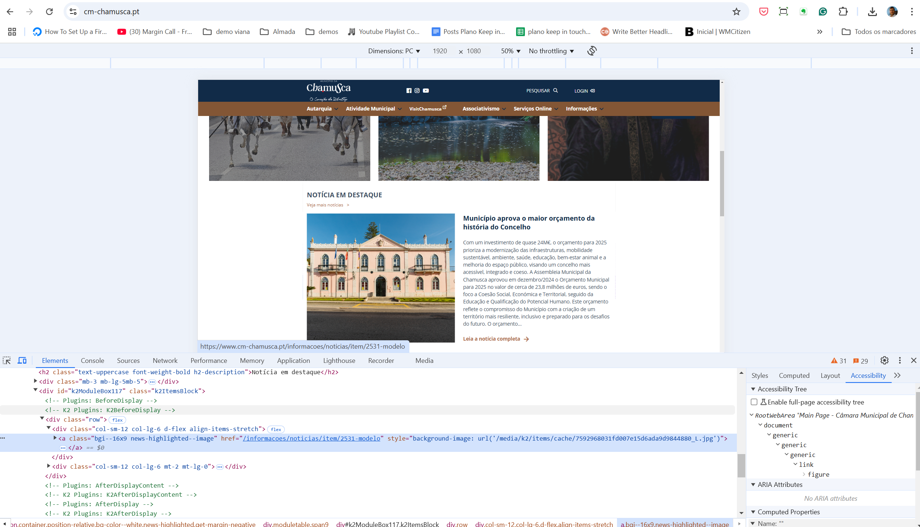

8.1
voltar à página inicial |  |  |  | 8 - ESTRUTURA DA PÁGINA
 | S | N | NA
 | x |  |  | 8.1 Quando se retira a CSS, todos os elementos HTML devem alinhar à esquerda
 |  |  |  | Quando se desativam todos os estilos visuais, o conteúdo da página é apresentado alinhado à esquerda e apresenta-se de forma linear.

 | Listagem de evidências

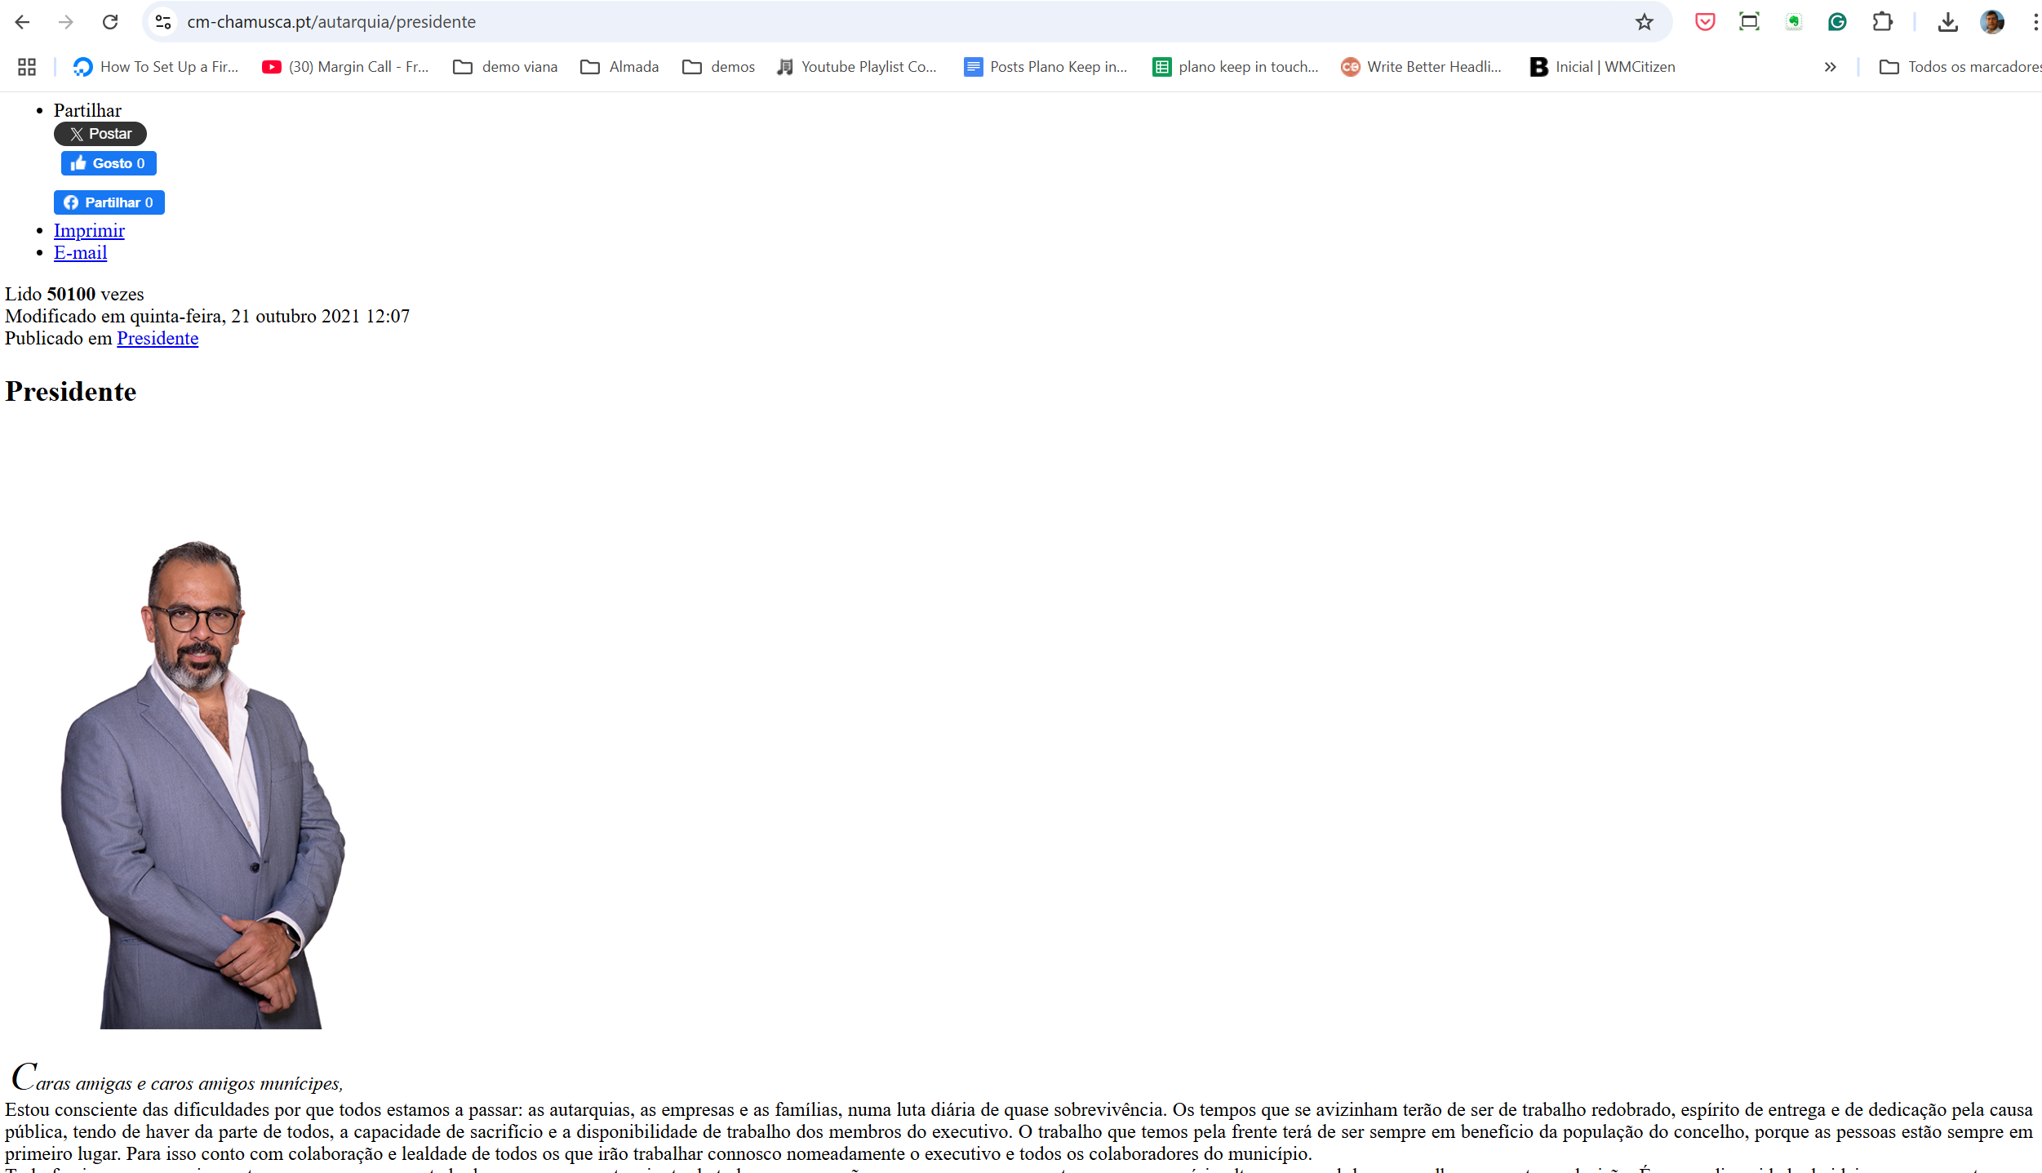

8.5
voltar à página inicial |  |  |  | 8 - ESTRUTURA DA PÁGINA
 | S | N | NA
 | x |  |  | 8.5 A maquetização da página é feita sem recorrer ao elemento <table>
 |  |  |  | A estrutura de composição gráfica da página não é feita recorrendo a elementos de tabela mas sim a uma maior diversidade de elementos semânticos (por ex., <main>) e genéricos (por ex., <div>), que permitem a recomposição visual para diferentes tipos e dimensões de ecrã.

 | Listagem de evidências

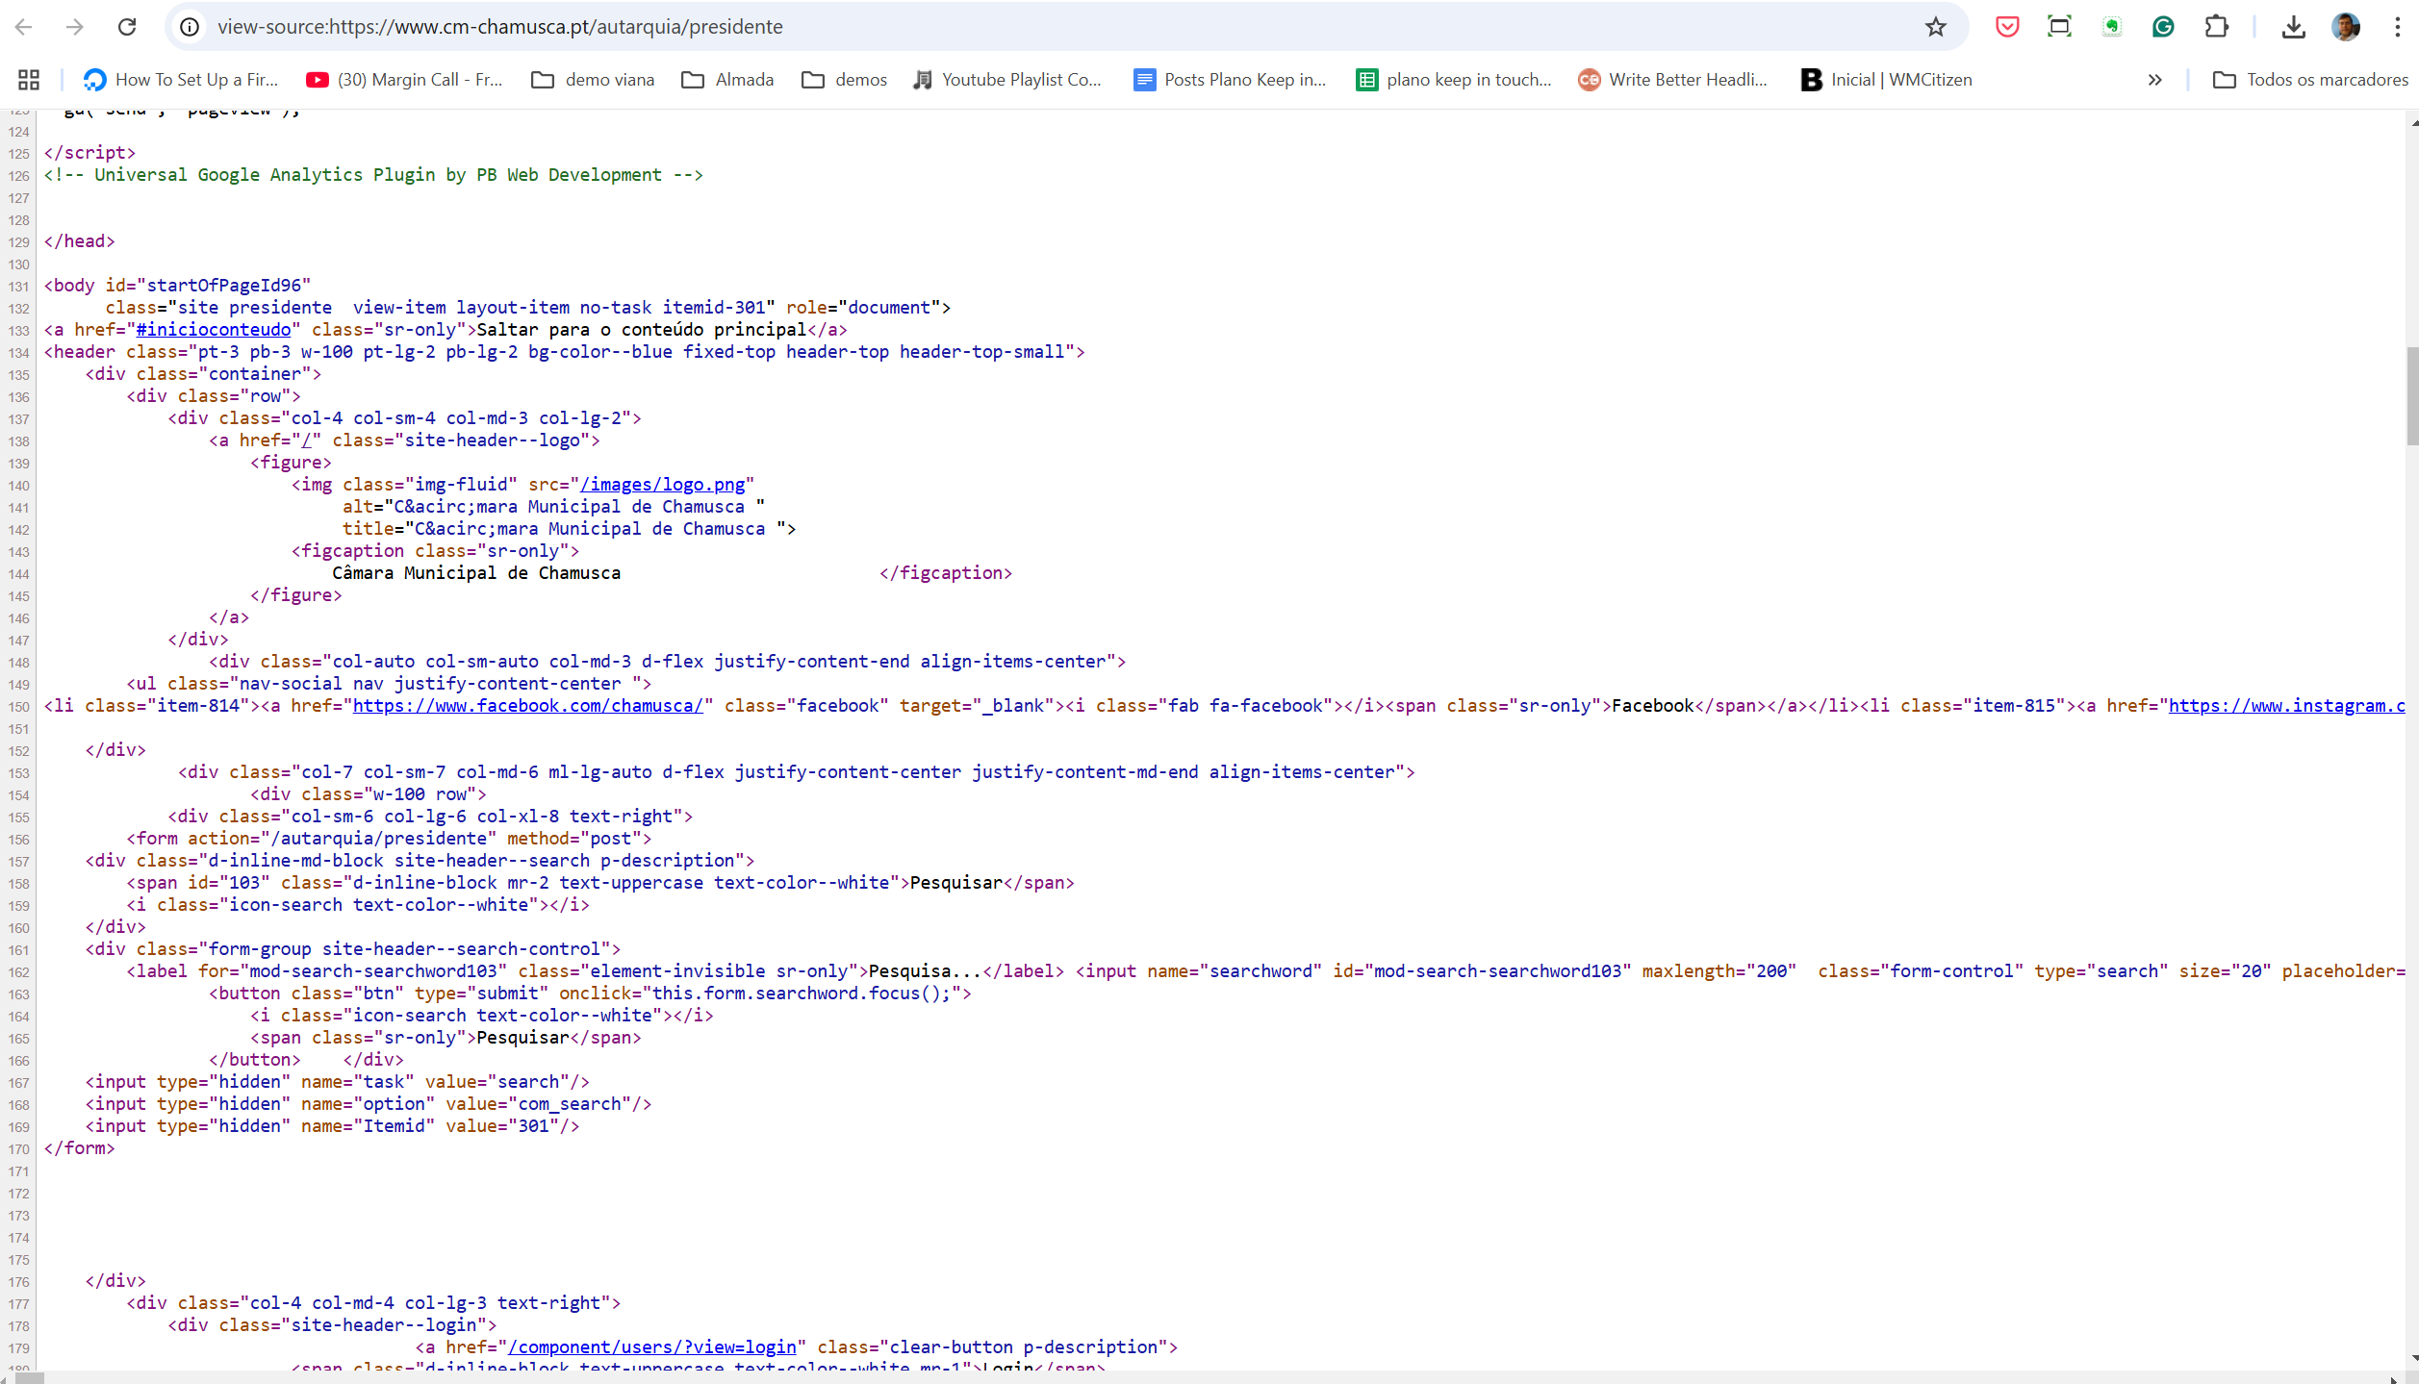

9.1
voltar à página inicial |  |  |  | 9 - MODAIS
 | S | N | NA
 | x |  |  | 9.1 Quando a caixa de diálogo é aberta, o foco (cursor do Browser) move-se para um elemento dentro da caixa de diálogo
 |  |  |  | Assim que a caixa de edição se sobrepõe à janela, o cursor do Browser deve saltar para dentro da caixa de diálogo.

 | Listagem de evidências

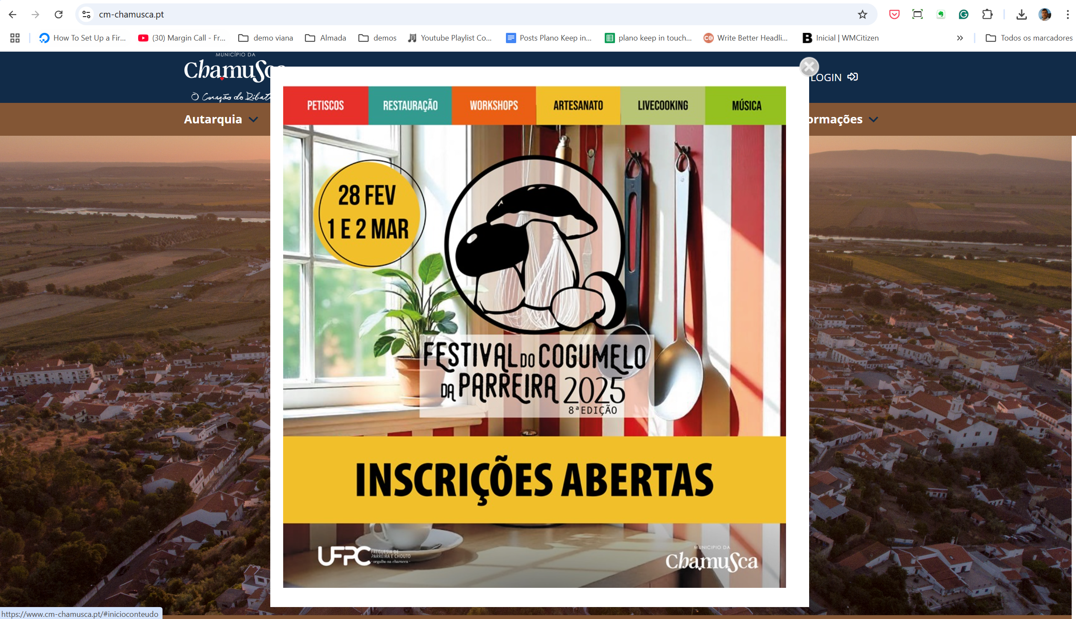

10.1
voltar à página inicial |  |  |  | 10 - FICHEIROS PDF
 | S | N | NA
 | x |  |  | 10.1 Nos ficheiros PDF é possível, no mínimo, extrair o conteúdo textual para formato TXT
 |  |  |  | Os ficheiros PDF devem ter o seu texto inteiramente extraível para que se possa passar o respetivo conteúdo para um processador de texto sem perda de informação.

 | Listagem de evidências

